TestData
Skenario Pengujian

Nama Modul yg ditest | ID Test Case | Nama Case | Data input | Hasil yang diharapkan | Actual Program | Hasil Pengujian 1 | Hasil Pengujian 2
Prosedur ReadDate | TC01 | Input formal | 29/2/2024 | Read berhasil | 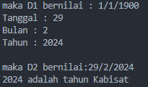 | pass
 | TC02 | Input salah | 29/2/2023 | Tanggal tidak valid |  | pass
 | TC03 | input selain angka | p | Tanggal tidak valid |  | pass

Fungsi isValid | TC01 | Data valid | 29/2/2024 |  Valid |  | pass
 | TC02 | input salah | 29/2/2023 | Tanggal tidak valid |  | pass
 | ....

Prosedur PrintObj | TC01 | Data valid & print D2 | 29/2/2024 | print berhasil | 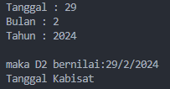 | pass
 | TC02 | Data valid & print D3 | 29/2/2024 | print berhasil |  | pass
 | ....

Fungsi isKabisat | TC01 | tahun kabisat | 29/2/2024 | print tahun kabisat | 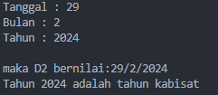 | pass
 | TC02 | bukan tahun kabisat | 29/2/2023 | print bukan tahun kabisat | 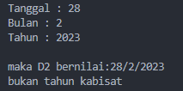 | pass
 | ....

Fungsi getEndDate | TC01 | END date di tanggal kabisat | 2024-02-02 | 29 | 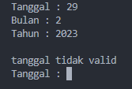 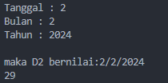 | pass
 | TC02 | End date di tanggal non kabisat | 2023-02-02 | 28 | 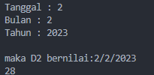 | pass
 | TC03 | End date di tanggal normal | 2021-12-12 | 31 | 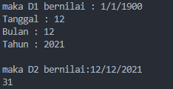 | pass

Prosedur DateBefore | TC01 | Awal tahun | 1/1/200 | 31/12/1999 | 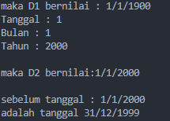 | pass
 | TC02 | Awal Maret saat kabisat | 2024-01-03 | 29/2/2024 | 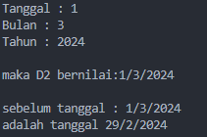 | pass
 | TC03 | Awal maret saat tidak kabisat | 2023-01-03 | 28/2/2023 | 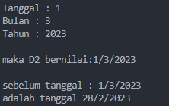 | pass

Prosedur NextDate | TC01 | 28 februari saat kabisat | 28/2/2024 | 29/2/2024 | 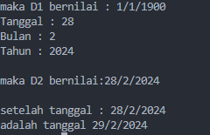 | pass
 | TC02 | 28 februari saat tidak kabisat | 28/2/2023 | 2023-01-03 | 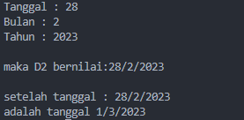 | pass
 | TC03 | 29 februari saat kabisat | 29/2/2024 | 2024-01-03 | 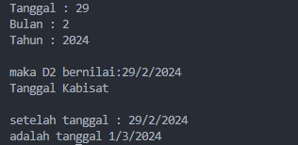 | pass

Prosedur DifferenceDate | TC01 | 1/1/2000 to 1/1/2050 | 1/1/2000 to 1/1/2050 | 18264 | 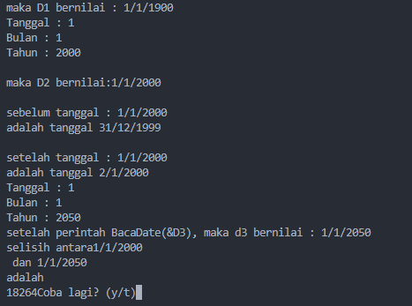 | pass
 | TC02 | 28/2/2023 to 29/2/2032 | 28/2/2023 to 29/2/2032 | 3289 | 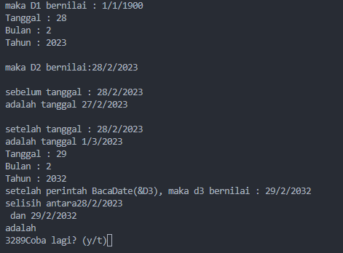 | pass
 | ....

